Sheet0
1000 | ああああああ | 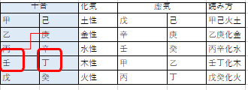
2000 | いいいいいい | 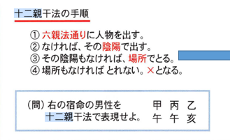
3000 | うううううう | 
4000 | ええええええ |  
5000 | akfjalkfjasl;fjas;flajf;lksa | 

